Tables de production employées
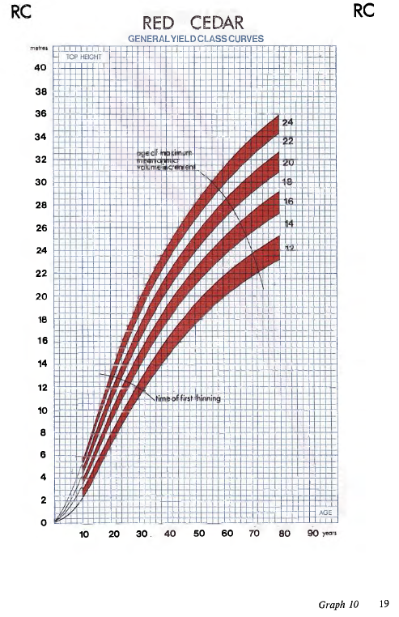
TABLES DE PRODUCTION EMPLOYEES

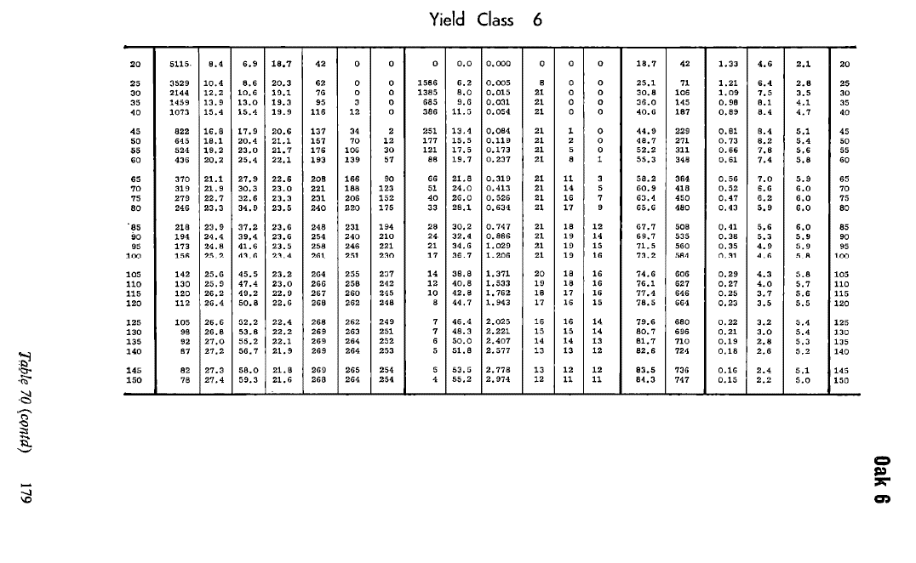
 | Chene sessile / Hêtre / Alisier

 | Table utilisée : | Tables britanniques pour le Chene

 |  | Classe de fertilité 6 (moyenne)

 | Source : | Forest Management Tables - Hummel and Christies

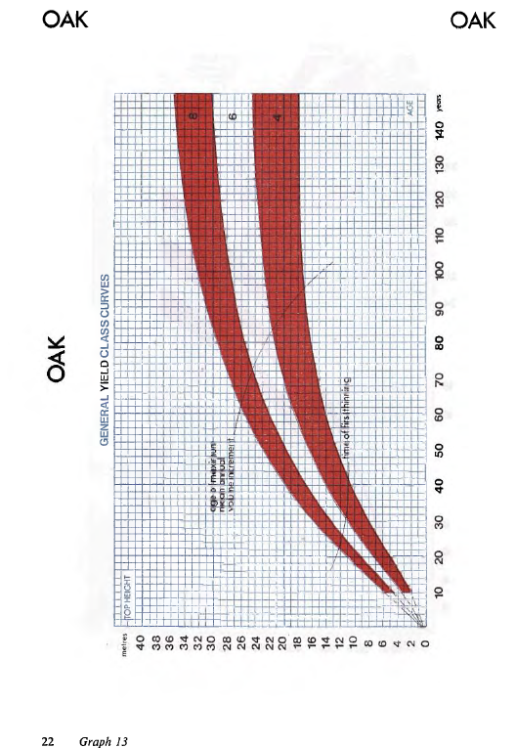

TABLES DE PRODUCTION EMPLOYEES

 | Douglas

 | Table utilisée : | Tables britanniques pour le Douglas

 |  | Classe de fertilité 20 (forte)

 | Source : | Forest Management Tables - Hummel and Christies

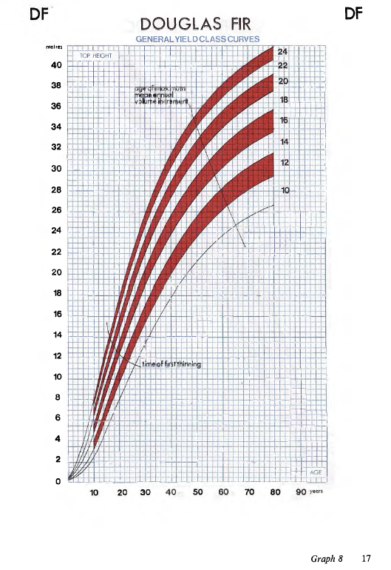

TABLES DE PRODUCTION EMPLOYEES

 | Pin Sylvestre

 | Table utilisée : | Tables britanniques pour le Pin Sylvestre

 |  | Classe de fertilité 10 (moyenne-forte)

 | Source : | Forest Management Tables - Hummel and Christies
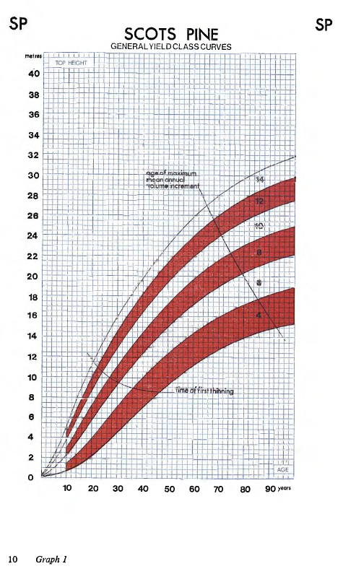

TABLES DE PRODUCTION EMPLOYEES

 | Pin Maritime

 | Table utilisée : | Tables britanniques pour le pinus contorta (équivalence indiquée dans les tables britanniques)

 |  | Classe de fertilité 10 (moyenne-forte)

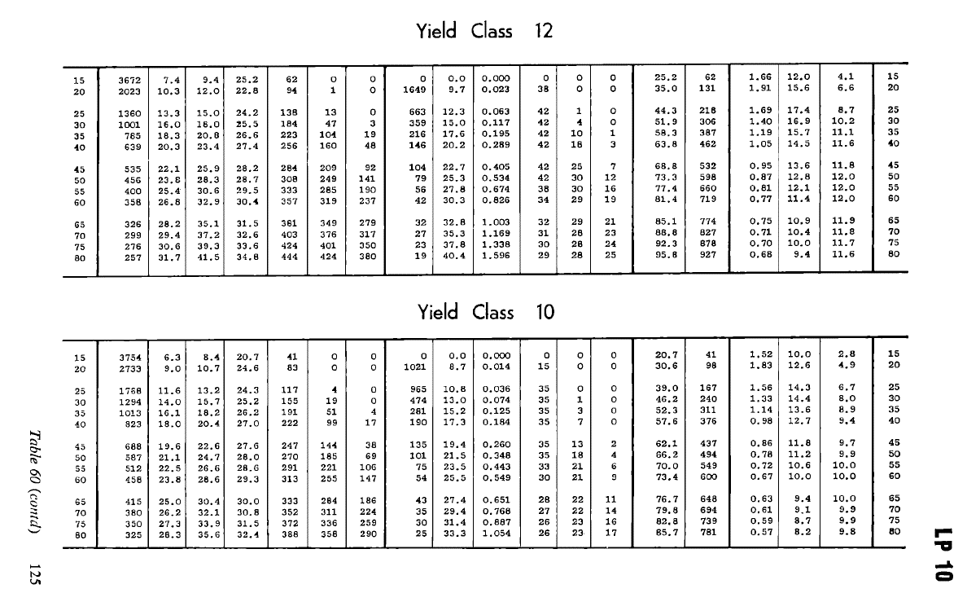
 | Source : | Forest Management Tables - Hummel and Christies
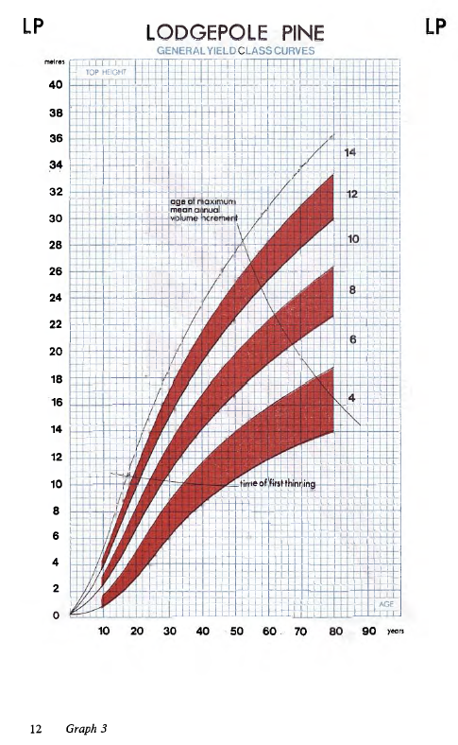

TABLES DE PRODUCTION EMPLOYEES

 | Mélèze Hybride

 | Table utilisée : | Tables brittaniques pour le Mélèze Hybride

 |  | Classe de fertilité 10 (moyenne-forte)

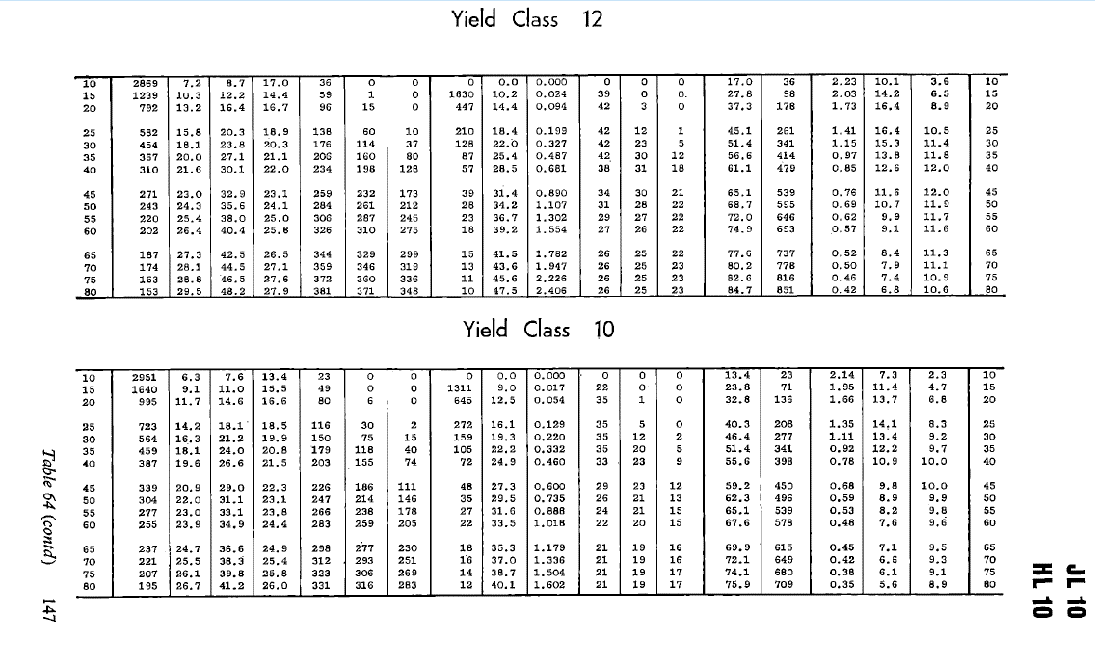
 | Source : | Forest Management Tables - Hummel and Christies

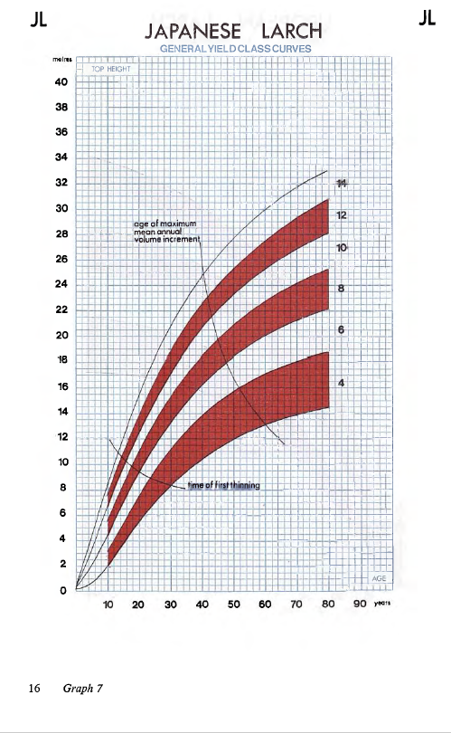

TABLES DE PRODUCTION EMPLOYEES

 | Thuya géant

 | Table utilisée : | Tables britanniques pour le thuya géant (western red cedar)

 |  | Classe de fertilité 20 (moyenne-forte)

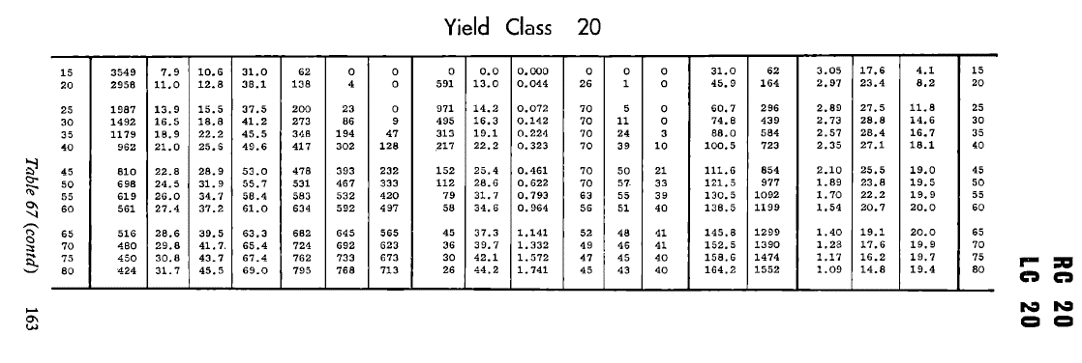
 | Source :

